エビデンス
試験エビデンス |  |  | システム名 | 在庫管理システム | 作成者 | 俣野 遥海 | 作成日 | 2024-10-30
 |  |  | 業務分類 | Admin
 |  |  | 機能 | 操作履歴 | 更新者 | 俣野 遥海 | 更新日 | 2024-12-24
 |  |  | 機能ID | IT01F005
項番 | 1
実行結果 |  | 画面に漏れなく表示されている。
結果の評価 |  | パス
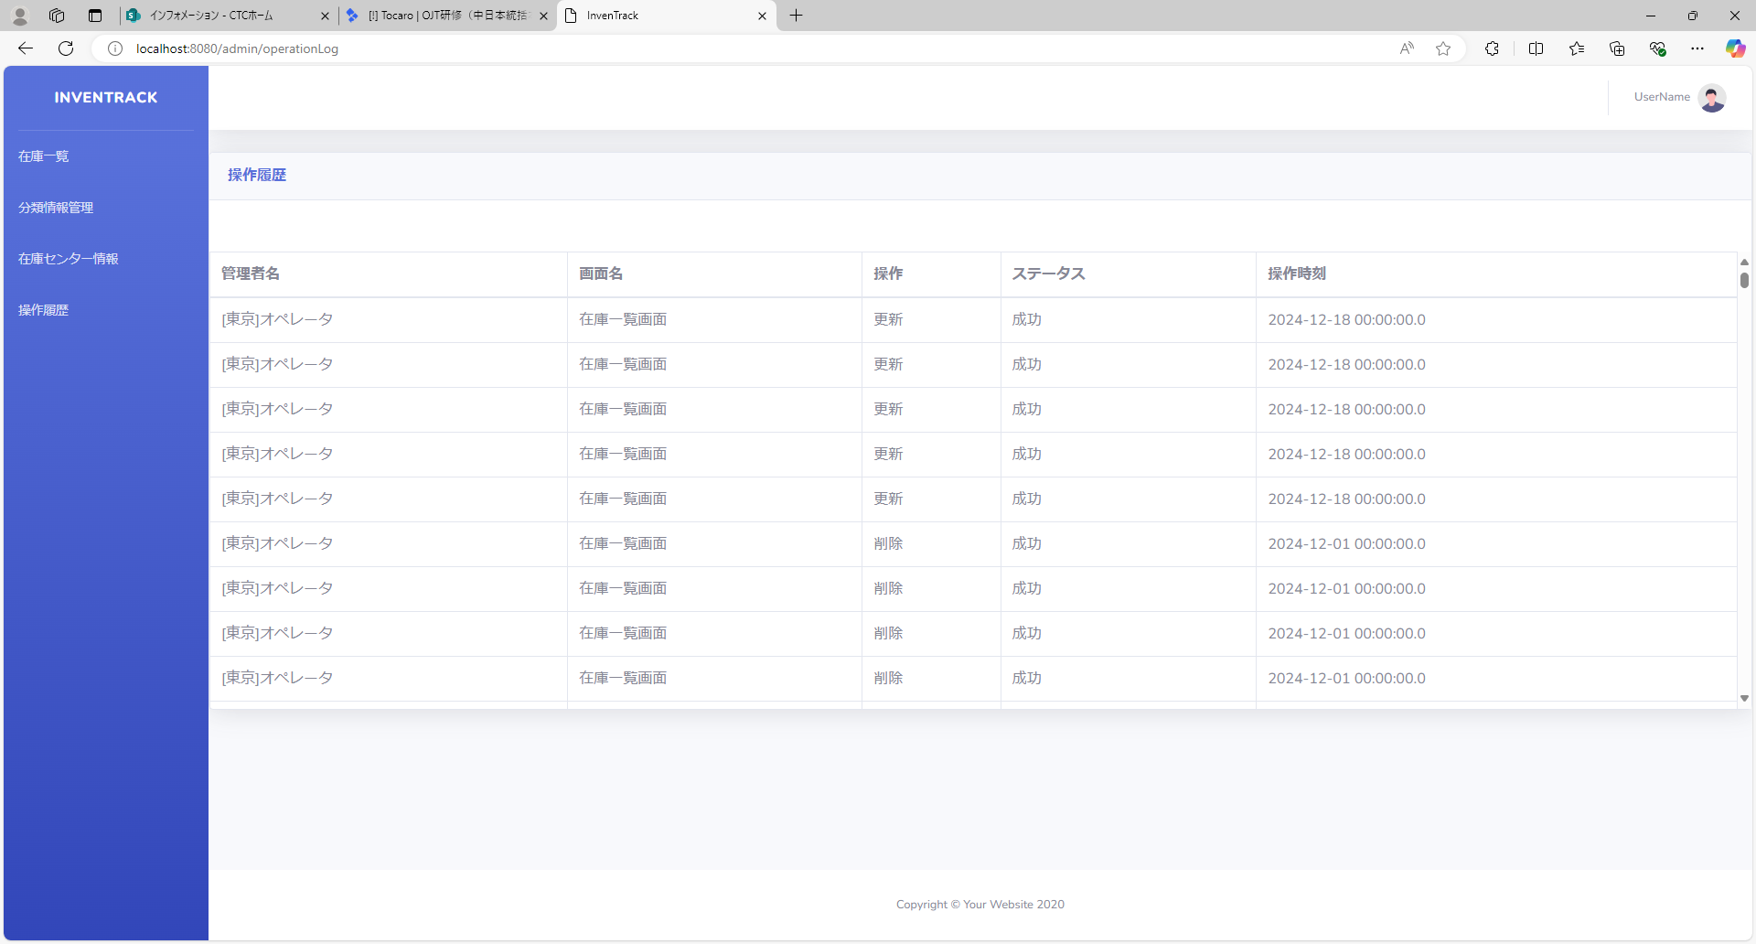
スクリーンショット
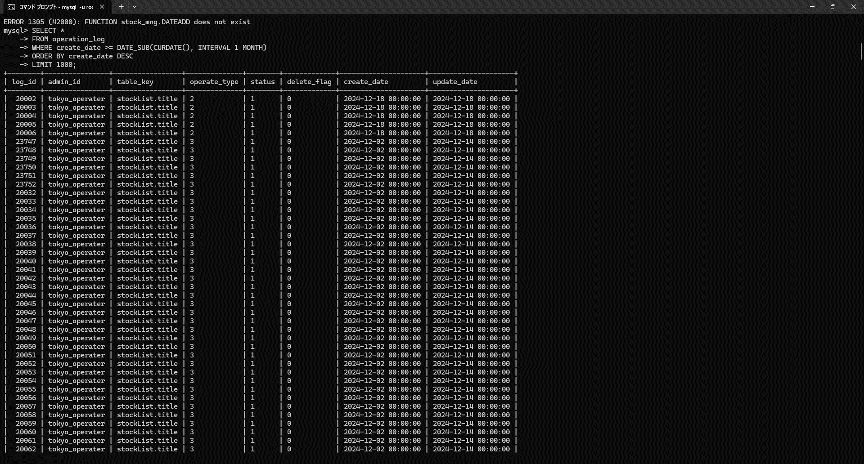

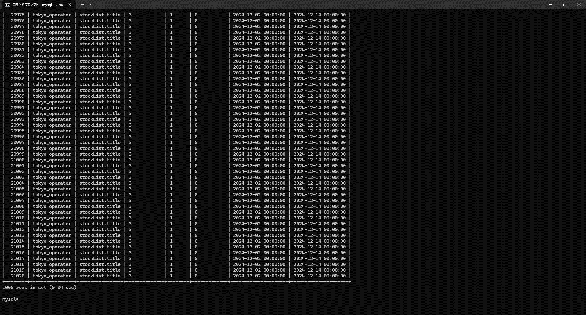


項番 | 2
実行結果 |  | 2秒以内に初期表示が完了する。
結果の評価 |  | パス
スクリーンショット

